2019_08_data
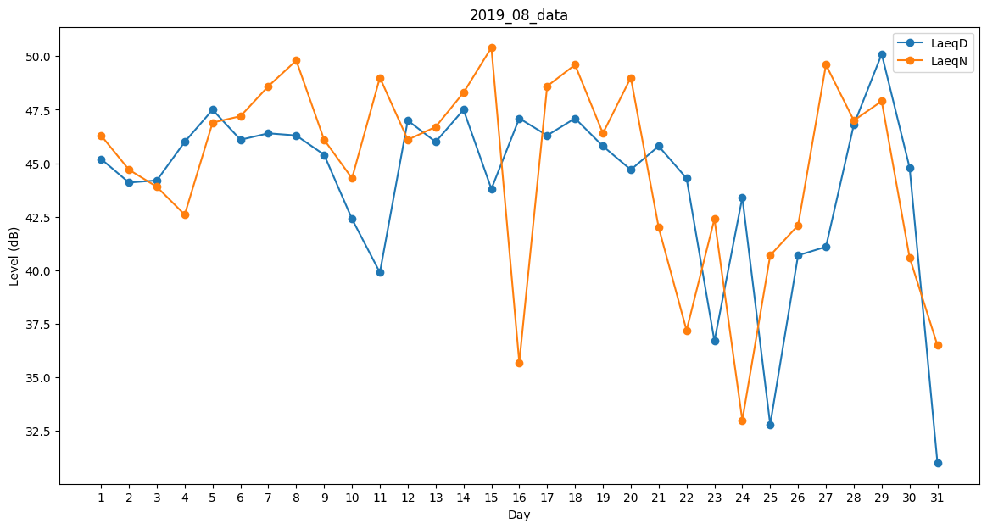
Day | LaeqD | LaeqN
1 | 45.2 | 46.3
2 | 44.1 | 44.7
3 | 44.2 | 43.9
4 | 46 | 42.6
5 | 47.5 | 46.9
6 | 46.1 | 47.2
7 | 46.4 | 48.6
8 | 46.3 | 49.8
9 | 45.4 | 46.1
10 | 42.4 | 44.3
11 | 39.9 | 49
12 | 47 | 46.1
13 | 46 | 46.7
14 | 47.5 | 48.3
15 | 43.8 | 50.4
16 | 47.1 | 35.7
17 | 46.3 | 48.6
18 | 47.1 | 49.6
19 | 45.8 | 46.4
20 | 44.7 | 49
21 | 45.8 | 42
22 | 44.3 | 37.2
23 | 36.7 | 42.4
24 | 43.4 | 33
25 | 32.8 | 40.7
26 | 40.7 | 42.1
27 | 41.1 | 49.6
28 | 46.8 | 47
29 | 50.1 | 47.9
30 | 44.8 | 40.6
31 | 31 | 36.5

